表紙
 |  | 彦根市介護保険サービス事業者 一覧

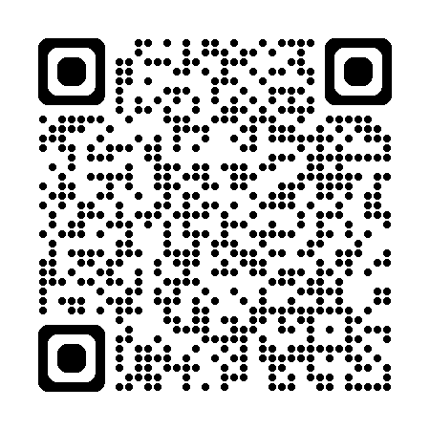
 |  | 問い合わせ先 彦根市高齢福祉推進課
 |  | 電話 0749-23-9660
 |  | ◇ 最新情報は、彦根市ホームページにて随時更新しますのでご確認ください。
（令和8年9月1日作成）

 | 下記のアドレスから、滋賀県内の介護サービス事業者や施設の情報を検索できるホームページにアクセスできますのでご活用ください
 | http://www.kaigokensaku.mhlw.go.jp/25/index.php（滋賀県介護サービス情報公表システム/介護事業所・生活関連情報検索）

